Hoja1
PSP CON DISCO DE 6G

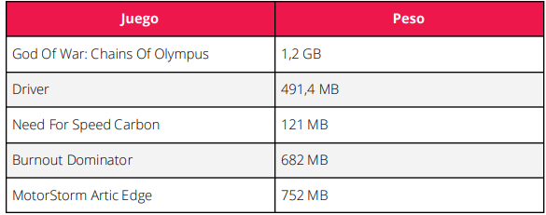
 | JUEGOS EN MB | MB

 |  | 491.4
 |  | 121
 |  | 682
 |  | 752
 |  | 834
 |  | 2
 |  | 663
 |  | 363
 |  | 975
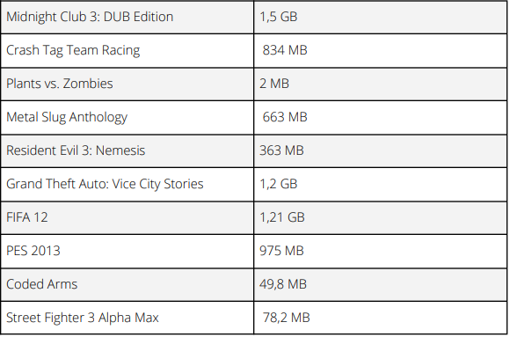
 |  | 49.8 | 1 GB = 1024 MB
 |  | 78.2 | Entonces
 | TOTAL MB | 5011.4 | 5011.4 *1/1024 =
 |  |  | 4.8939453125 | GB QUE POCUPAN TODOS LOS JUEGOS EN MB
 | JUEGOS | GB
 |  | 1.2 | Tenemos 6GB
 |  | 1.5 | Entonces
 |  | 1.2 | 6 - 4.89 =
 |  | 1.21 | 1.1060546875 | GB QUE SOBRAN
 |  |  |  | LUEGO DE AÑADIR
 |  |  |  | TODOS LOS JUEGOS EN MB

 |  |  | NO ENTRA NINGUN JUEGO EN GB

